107
 |  |  | 行財政・議会 107

土地・
気象・
人口
国勢調査
経済
センサス
商業統計
調査
工業統計
調査
農 業
行財政
・議会
区施設
利用状況
・区民相談
衛生・
環境
土木施設
・みどり
区民の
くらし
関連
警察・
消防・
防災
特別区勢
一覧
練馬区勢
図表

８ |  | 行財政・議会

 | 予算額、決算額、選挙別投票・開票状況、情報公開、職員数など

福祉・
社会保障
・教育

109
 |  |  |  |  |  |  |  |  |  | 行財政・議会 109

表53 予算額(当初)

 |  |  |  |  | 一 般 会 計 | 特別会計
年度 |  |  |  |  |  | 国 民 健 康 保 険 事 業 会 計 | 介 護 保 険 会 計 | 後 期 高 齢 者 医 療 会 計 | 公 共 駐 車 場 会 計 |  | 学 校 給 食 会 計

 |  |  |  |  | 千円 | 千円 | 千円 | 千円 | 千円 |  | 千円
平成 |  | 23 |  | 年度 | 232,417,930 | 69,139,387 | 39,077,808 | 12,173,125 | 526,031 |  | 1
 |  | 24 |  |  | 227,563,843 | 71,561,372 | 39,753,215 | 13,693,702 | 521,564 |  | －
 |  | 25 |  |  | 231,850,503 | 72,355,168 | 42,353,325 | 13,916,445 | 527,437 |  | －
 |  | 26 |  |  | 239,130,792 | 71,842,603 | 47,110,594 | 14,954,433 | 520,268 |  | －
 |  | 27 |  |  | 244,597,182 | 82,263,886 | 50,276,817 | 14,964,283 | 528,468 |  | －

 |  | 28 |  |  | 259,967,555 | 81,921,299 | 51,147,639 | 15,693,781 | 551,653 |  | －
 |  | 29 |  |  | 251,477,234 | 81,587,588 | 52,284,847 | 15,723,245 | 557,762 |  | －
 |  | 30 |  |  | 263,658,307 | 67,043,751 | 53,332,396 | 16,546,932 | 554,939 |  | －
令和 |  | 元 |  | 年度 | 271,288,853 | 65,197,619 | 55,599,892 | 16,779,938 | 481,419 |  | －
 |  | 2 |  |  | 282,671,024 | 63,280,451 | 56,316,552 | 17,082,591 | 455,924 |  | －

 | 注 | ： | 学校給食会計は平成23年度をもって廃止された。
資料 |  | ： | 企画部財政課

図18 予算額(当初)の推移【表53関連】

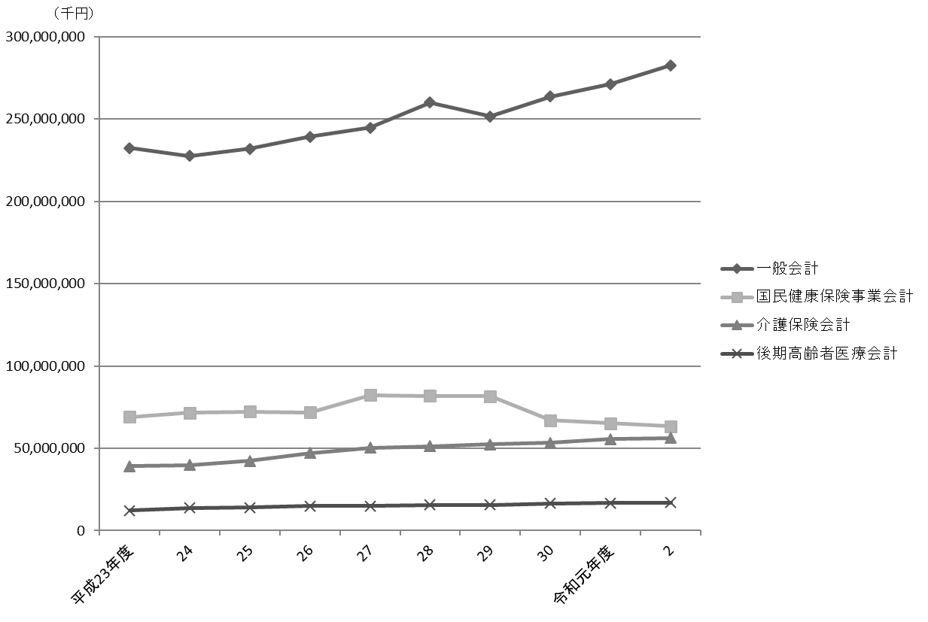

注 |  | ： | 特別会計は、一定以上の規模のもののみグラフに表示した。

110
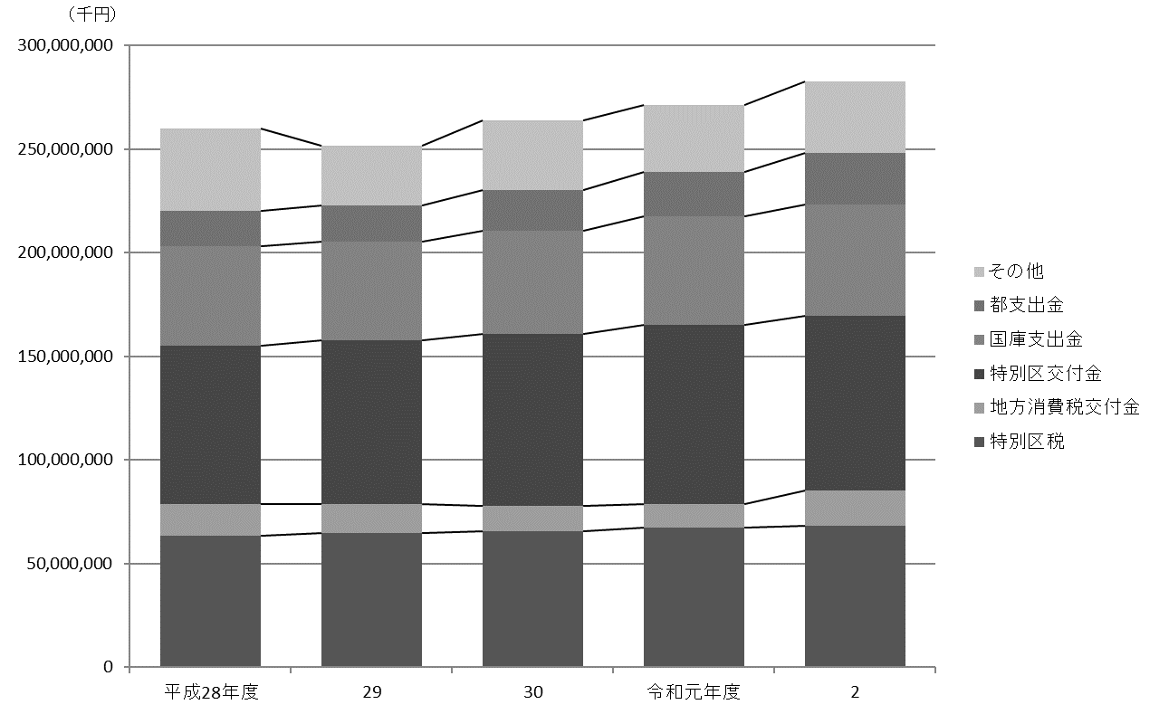
110 行財政・議会

 | 表54 一般会計当初予算額
 | (1) 歳入

 | 科目 |  |  |  | 平成28年度 |  | 平成29年度 |  | 平成30年度 |  | 令和元年度 |  | 令和２年度
 |  |  |  |  |  | 構成比 |  | 構成比 |  | 構成比 |  | 構成比 |  | 構成比
 |  |  |  |  | 千円 | ％ | 千円 | ％ | 千円 | ％ | 千円 | ％ | 千円 | ％
 |  | 総額 |  |  | 259,967,555 |  | 251,477,234 |  | 263,658,307 |  | 271,288,853 |  | 282,671,024

 |  | 特 別 区 税 |  |  | 63,620,441 | 24.5 | 64,529,773 | 25.7 | 65,646,639 | 24.9 | 67,193,811 | 24.8 | 68,263,887 | 24.1
 |  | 地方譲与税 |  |  | 954,000 | 0.4 | 954,000 | 0.4 | 954,000 | 0.4 | 967,750 | 0.4 | 1,010,000 | 0.4
 |  | 利子割交付金 |  |  | 1,000,000 | 0.4 | 185,000 | 0.1 | 166,500 | 0.1 | 200,000 | 0.1 | 230,000 | 0.1
 |  | 配当割交付金 |  |  | 1,383,000 | 0.5 | 1,100,000 | 0.4 | 1,210,000 | 0.5 | 1,210,000 | 0.4 | 1,020,000 | 0.4
 |  | 株式等譲渡所得割交付金 |  |  | 1,000,000 | 0.4 | 700,000 | 0.3 | 1,147,000 | 0.4 | 1,147,000 | 0.4 | 910,000 | 0.3
 |  | 地方消費税交付金 |  |  | 15,013,000 | 5.8 | 13,970,000 | 5.6 | 12,193,000 | 4.6 | 11,549,000 | 4.3 | 16,892,000 | 6.0
 |  | 自動車取得税交付金 |  |  | 400,000 | 0.2 | 400,000 | 0.2 | 480,000 | 0.2 | 295,000 | 0.1 | - | -
 |  | 環境性能割交付金 |  |  | - | - | - | - | - | - | 67,000 | 0.0 | 252,000 | 0.1
 |  | 地方特例交付金 |  |  | 348,000 | 0.1 | 368,000 | 0.1 | 404,800 | 0.2 | 448,000 | 0.2 | 556,000 | 0.2
 |  | 特別区交付金 |  |  | 76,555,032 | 29.4 | 79,336,415 | 31.5 | 83,019,248 | 31.5 | 86,411,214 | 31.9 | 84,249,781 | 29.8
 |  | 交通安全対策特別交付金 |  |  | 72,000 | 0.0 | 68,000 | 0.0 | 66,000 | 0.0 | 66,000 | 0.0 | 60,000 | 0.0
 |  | 分担金及び負担金 |  |  | 1,410,834 | 0.5 | 1,564,136 | 0.6 | 1,736,694 | 0.7 | 1,454,864 | 0.5 | 1,026,624 | 0.4
 |  | 使用料及び手数料 |  |  | 4,835,802 | 1.9 | 5,180,335 | 2.1 | 5,283,150 | 2.0 | 5,202,685 | 1.9 | 4,657,766 | 1.6
 |  | 国庫支出金 |  |  | 47,970,501 | 18.5 | 47,605,704 | 18.9 | 49,541,751 | 18.8 | 52,562,777 | 19.4 | 53,715,454 | 19.0
 |  | 都 支 出 金 |  |  | 16,909,017 | 6.5 | 17,138,116 | 6.8 | 19,977,023 | 7.6 | 21,396,316 | 7.9 | 24,931,027 | 8.8
 |  | 財 産 収 入 |  |  | 303,818 | 0.1 | 622,512 | 0.2 | 459,816 | 0.2 | 423,012 | 0.2 | 551,411 | 0.2
 |  | 寄 付 金 |  |  | 22,001 | 0.0 | 6,001 | 0.0 | 3,001 | 0.0 | 36,901 | 0.0 | 5,701 | 0.0
 |  | 繰 入 金 |  |  | 10,551,833 | 4.1 | 6,296,639 | 2.5 | 6,084,397 | 2.3 | 7,670,169 | 2.8 | 11,053,645 | 3.9
 |  | 繰 越 金 |  |  | 2,000,000 | 0.8 | 2,000,000 | 0.8 | 2,000,000 | 0.8 | 2,000,000 | 0.7 | 2,000,000 | 0.7
 |  | 諸 収 入 |  |  | 7,501,276 | 2.9 | 4,186,603 | 1.7 | 5,617,288 | 2.1 | 4,283,354 | 1.6 | 4,383,728 | 1.6
 |  | 特 別 区 債 |  |  | 8,117,000 | 3.1 | 5,266,000 | 2.1 | 7,668,000 | 2.9 | 6,704,000 | 2.5 | 6,902,000 | 2.4

 | 資料 |  | ： | 企画部財政課

 | 図19 一般会計当初予算額の推移(歳入)【表54関連】

111
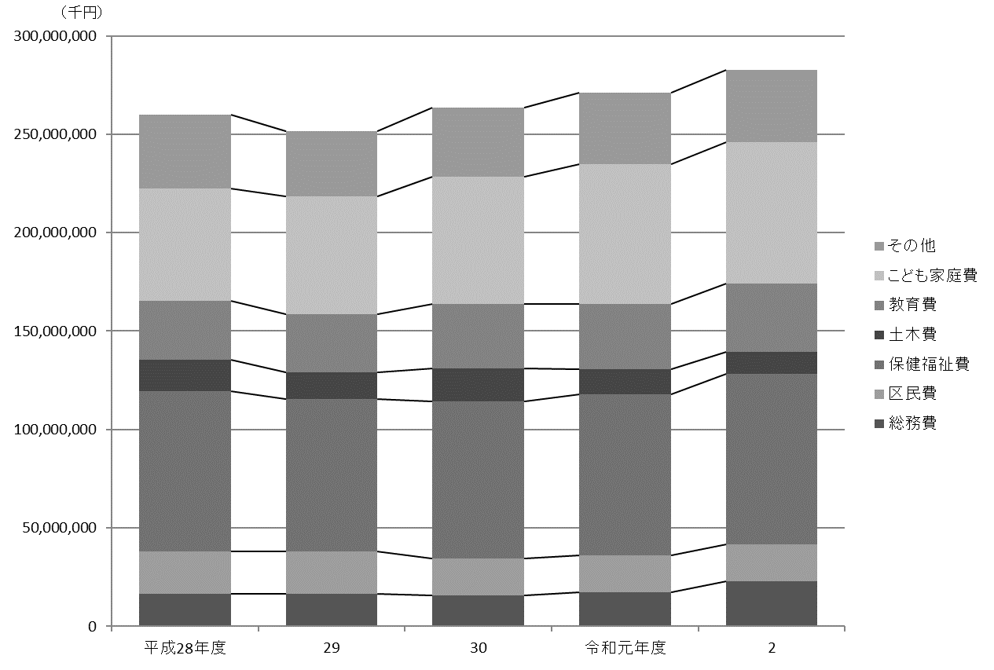
 |  |  |  |  |  |  |  |  |  |  |  | 行財政・議会 111

(2) 歳出

科目 |  |  |  | 平成28年度 |  | 平成29年度 |  | 平成30年度 |  | 令和元年度 |  | 令和２年度
 |  |  |  |  | 構成比 |  | 構成比 |  | 構成比 |  | 構成比 |  | 構成比
 |  |  |  | 千円 | ％ | 千円 | ％ | 千円 | ％ | 千円 | ％ | 千円 | ％
 | 総額 |  |  | 259,967,555 |  | 251,477,234 |  | 263,658,307 |  | 271,288,853 |  | 282,671,024

 | 議会費 |  |  | 1,066,500 | 0.4 | 1,060,901 | 0.4 | 1,027,971 | 0.4 | 1,042,295 | 0.4 | 1,030,634 | 0.4
 | 総務費 |  |  | 16,695,674 | 6.4 | 16,464,030 | 6.5 | 15,738,222 | 6.0 | 17,449,976 | 6.4 | 23,022,663 | 8.1
 | 区民費 |  |  | 21,407,235 | 8.2 | 21,459,371 | 8.5 | 18,916,782 | 7.2 | 18,625,432 | 6.9 | 18,452,856 | 6.5
 | 産業経済費 |  |  | 2,349,298 | 0.9 | 2,478,665 | 1.0 | 2,393,730 | 0.9 | 2,438,150 | 0.9 | 2,426,067 | 0.9
 | 地域文化費 |  |  | 7,396,874 | 2.8 | 6,473,662 | 2.6 | 6,673,569 | 2.5 | 7,805,740 | 2.9 | 7,372,408 | 2.6
 | 保健福祉費 |  |  | 81,326,523 | 31.3 | 77,722,075 | 30.9 | 79,469,287 | 30.1 | 81,760,611 | 30.1 | 86,636,230 | 30.6
 | 環境費 |  |  | 12,371,874 | 4.8 | 11,492,923 | 4.6 | 11,558,845 | 4.4 | 12,270,557 | 4.5 | 12,930,469 | 4.6
 | 都市整備費 |  |  | 6,645,862 | 2.6 | 4,850,152 | 1.9 | 5,932,002 | 2.2 | 4,520,201 | 1.7 | 4,340,365 | 1.5
 | 土木費 |  |  | 15,830,744 | 6.1 | 13,195,429 | 5.2 | 16,906,921 | 6.4 | 12,915,296 | 4.8 | 11,211,777 | 4.0
 | 教育費 |  |  | 30,020,008 | 11.5 | 29,719,088 | 11.8 | 32,634,631 | 12.4 | 33,076,718 | 12.2 | 34,856,092 | 12.3
 | こども家庭費 |  |  | 57,109,033 | 22.0 | 59,881,694 | 23.8 | 64,664,696 | 24.5 | 71,103,630 | 26.2 | 71,678,120 | 25.4
 | 公債費 |  |  | 3,958,490 | 1.5 | 3,877,477 | 1.5 | 4,609,921 | 1.7 | 5,273,585 | 1.9 | 5,708,177 | 2.0
 | 諸支出金 |  |  | 3,689,440 | 1.4 | 2,701,767 | 1.1 | 3,031,730 | 1.1 | 2,906,662 | 1.1 | 2,905,166 | 1.0
 | 予備費 |  |  | 100,000 | 0.0 | 100,000 | 0.0 | 100,000 | 0.0 | 100,000 | 0.0 | 100,000 | 0.0

資料 |  | ： | 企画部財政課

図20 一般会計当初予算額の推移(歳出)【表54関連】

114
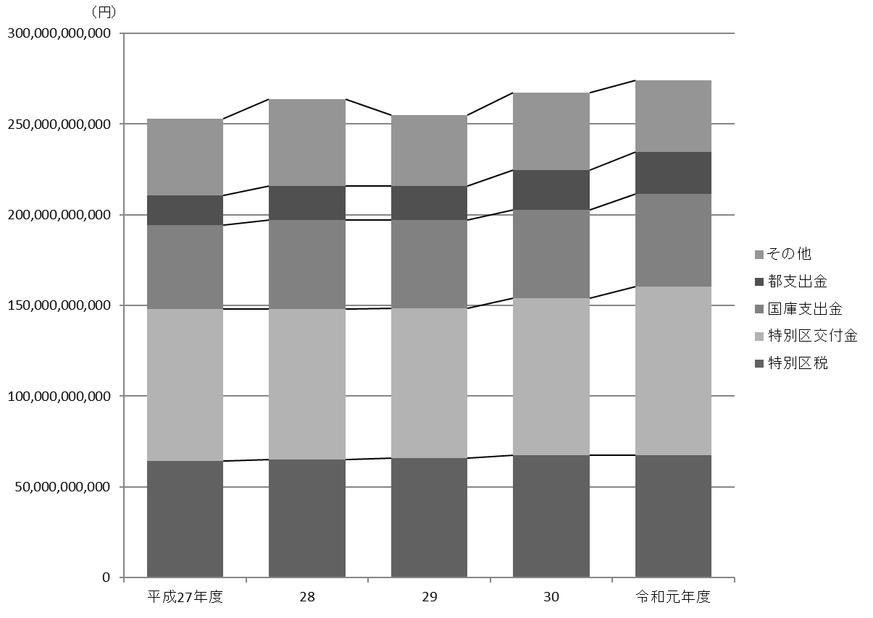
114 行財政・議会

 | 表56 一般会計決算額
 | (1) 歳入

 | 科目 |  |  |  | 平成29年度 |  | 平成30年度 |  | 令和元年度
 |  |  |  |  | 収入済額 | 収入率 | 収入済額 | 収入率 | 収入済額 | 収入率
 |  |  |  |  | 円 | ％ | 円 | ％ | 円 | ％
 |  | 総額 |  |  | 255,108,014,649 | 99.8 | 267,336,116,130 | 100.1 | 274,223,250,419 | 99.5

 |  | 特 別 区 税 |  |  | 65,813,976,724 | 100.7 | 67,357,128,660 | 100.8 | 67,494,332,427 | 100.4
 |  | 地方譲与税 |  |  | 997,498,000 | 98.4 | 1,011,631,000 | 103.3 | 1,031,110,104 | 98.4
 |  | 利子割交付金 |  |  | 259,544,000 | 105.9 | 275,634,000 | 103.4 | 207,596,000 | 103.8
 |  | 配当割交付金 |  |  | 1,068,991,000 | 116.2 | 918,379,000 | 75.9 | 1,031,987,000 | 97.4
 |  | 株式等譲渡所得割交付金 |  |  | 1,071,384,000 | 104.0 | 749,403,000 | 65.3 | 636,415,000 | 55.5
 |  | 地方消費税交付金 |  |  | 14,136,989,000 | 101.2 | 12,060,686,000 | 98.9 | 11,543,520,000 | 100.0
 |  | 自動車取得税交付金 |  |  | 570,259,000 | 105.6 | 601,156,000 | 103.6 | 301,939,000 | 100
 |  | 環境性能割交付金 |  |  | － | － | － | － | 106,692,000 | 159.2
 |  | 地方特例交付金 |  |  | 384,528,000 | 100 | 447,653,000 | 100 | 1,928,113,000 | 99.6
 |  | 特別区交付金 |  |  | 82,667,408,000 | 101.0 | 86,639,139,000 | 100.8 | 92,906,454,000 | 101.5
 |  | 交通安全対策特別交付金 |  |  | 67,120,000 | 98.7 | 64,957,000 | 98.4 | 63,827,000 | 96.7
 |  | 分担金及び負担金 |  |  | 1,652,738,230 | 105.9 | 1,827,677,445 | 105.8 | 1,533,756,073 | 111.8
 |  | 使用料及び手数料 |  |  | 5,123,642,211 | 99.5 | 5,212,628,799 | 98.9 | 5,097,663,021 | 99.3
 |  | 国庫支出金 |  |  | 48,527,874,702 | 99.6 | 48,577,896,270 | 100.6 | 50,921,813,291 | 100.6
 |  | 都 支 出 金 |  |  | 18,674,432,079 | 101.5 | 21,917,469,844 | 105.0 | 23,272,652,801 | 102.1
 |  | 財 産 収 入 |  |  | 724,837,491 | 99.6 | 385,821,281 | 100.8 | 1,361,121,623 | 89.0
 |  | 寄 付 金 |  |  | 234,367,055 | 122.8 | 210,551,765 | 100.2 | 101,591,195 | 101.4
 |  | 繰 入 金 |  |  | 102,113,696 | 4.8 | 3,735,212,320 | 83.1 | 2,639,991,301 | 50.3
 |  | 繰 越 金 |  |  | 3,620,680,569 | 100.0 | 4,060,171,640 | 100.0 | 3,210,377,497 | 100.0
 |  | 諸 収 入 |  |  | 4,460,861,852 | 102.7 | 5,779,706,606 | 100.5 | 4,476,122,086 | 99.7
 |  | 特 別 区 債 |  |  | 4,948,769,040 | 94.1 | 5,503,213,500 | 85.8 | 4,356,176,000 | 88.4

 |  | 注 | ： | 収入率がちょうど100％の場合は整数表記としている。
 | 資料 |  | ： | 会計管理室

 | 図21 一般会計決算額の推移(歳入)【表56関連】

115
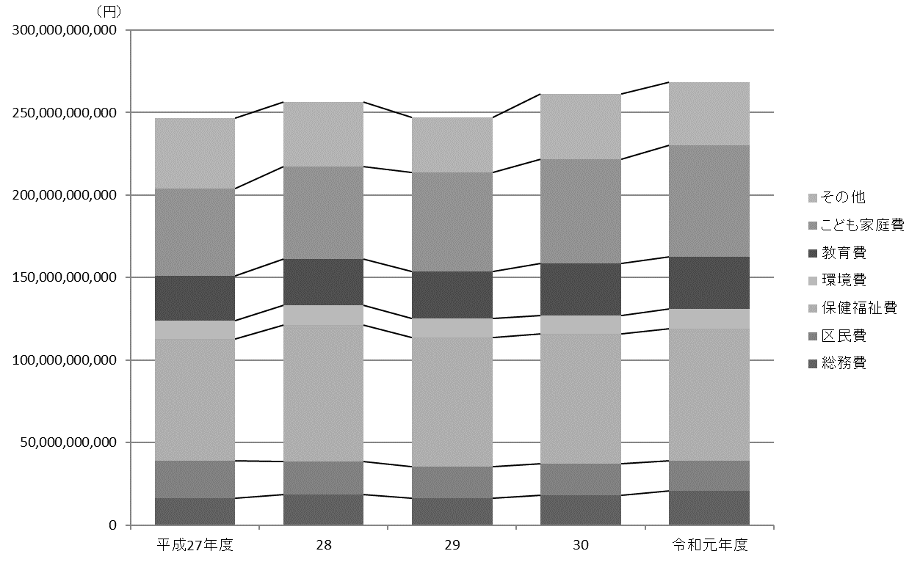
 |  |  |  |  |  |  |  |  | 行財政・議会 115

(2) 歳出

科目 |  |  |  |  | 平成29年度 |  | 平成30年度 |  | 令和元年度
 |  |  |  |  | 支出済額 | 執行率 | 支出済額 | 執行率 | 支出済額 | 執行率
 |  |  |  |  | 円 | ％ | 円 | ％ | 円 | ％
 | 総額 |  |  |  | 246,985,843,009 | 96.7 | 261,065,738,633 | 97.7 | 268,248,659,062 | 97.4

 | 議 会 費 |  |  |  | 974,383,925 | 97.8 | 995,756,456 | 97.1 | 1,001,972,575 | 97.3
 | 総 務 費 |  |  |  | 16,518,364,222 | 95.6 | 18,273,374,472 | 96.6 | 20,696,641,740 | 95.5
 | 区 民 費 |  |  |  | 19,078,013,116 | 91.4 | 18,908,080,688 | 96.6 | 18,371,202,472 | 97.9
 | 産業経済費 |  |  |  | 2,354,848,614 | 95.2 | 2,243,720,663 | 92.6 | 4,314,480,881 | 89.0
 | 地域文化費 |  |  |  | 6,067,810,577 | 97.5 | 6,445,132,876 | 97.8 | 7,533,946,095 | 96.6
 | 保健福祉費 |  |  |  | 78,149,949,748 | 97.2 | 78,748,202,586 | 98.4 | 80,138,305,228 | 98.4
 | 環 境 費 |  |  |  | 11,279,377,065 | 97.6 | 11,268,415,761 | 98.2 | 11,971,679,134 | 98.1
 | 都市整備費 |  |  |  | 5,004,569,481 | 98.3 | 5,814,544,427 | 97.8 | 4,367,546,256 | 98.0
 | 土 木 費 |  |  |  | 12,248,441,055 | 97.5 | 16,244,062,034 | 97.6 | 12,426,910,925 | 97.4
 | 教 育 費 |  |  |  | 28,812,800,834 | 96.9 | 31,482,926,988 | 97.7 | 31,265,481,286 | 95.7
 | こども家庭費 |  |  |  | 59,766,757,818 | 97.3 | 62,913,671,563 | 97.7 | 67,816,984,542 | 97.6
 | 公 債 費 |  |  |  | 3,832,147,403 | 99.7 | 4,580,205,524 | 100.0 | 5,223,050,343 | 100.0
 | 諸支出金 |  |  |  | 2,898,379,151 | 99.5 | 3,147,644,595 | 99.9 | 3,120,457,585 | 99.8
 | 予 備 費 |  |  |  | 0 | 0 | 0 | 0 | 0 | 0

 | 注 | ： | (1) | 執行率がちょうど100％の場合は整数表記としている。
 |  |  | (2) | 決算値が０の場合、予算科目が存在しているものは「０」、予算科目が存在しないものは「－」として表記している。
資料 |  | ： | 会計管理室

図22 一般会計決算額の推移(歳出)【表56関連】

118
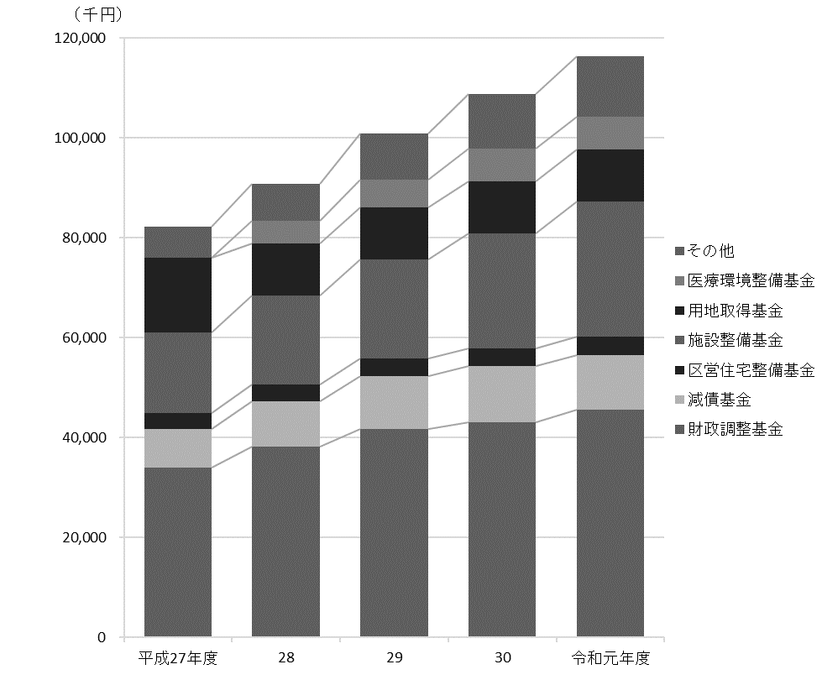
118 行財政・議会

 | 表58 基金残高

 | 基金 |  |  |  |  | 平成27年度 |  | 平成28年度 |  | 平成29年度 |  | 平成30年度 |  | 令和元年度

 |  |  |  |  |  |  | 千円 |  | 千円 |  | 千円 |  | 千円 |  | 千円
 |  | 総額 |  |  |  | 82,216,537 |  | 90,871,220 |  | 100,911,336 |  | 108,740,972 |  | 116,269,899

 |  | 財政調整基金 |  |  |  | 34,051,224 |  | 38,161,957 |  | 41,812,155 |  | 43,113,331 |  | 45,670,959
 |  | 減債基金 |  |  |  | 7,719,878 |  | 9,050,857 |  | 10,561,282 |  | 11,247,104 |  | 10,914,987
 |  | まちづくり基金 |  |  |  | 802,647 |  | 906,707 |  | 907,078 |  | 907,924 |  | 942,667
 |  | 区営住宅整備基金 |  |  |  | 3,203,882 |  | 3,351,149 |  | 3,469,668 |  | 3,573,418 |  | 3,689,294
 |  | 芸術作品設置基金 |  |  |  | 301,076 |  | － |  | － |  | － |  | -
 |  | 福祉基金 |  |  |  | 385,025 |  | 347,745 |  | 316,122 |  | 456,232 |  | 366,530
 |  | みどりを育む基金 |  |  |  | 1,843,183 |  | 1,675,665 |  | 1,831,063 |  | 1,882,129 |  | 1,887,568
 |  | 施設整備基金 |  |  |  | 16,139,195 |  | 17,878,805 |  | 19,889,973 |  | 22,909,819 |  | 26,932,036
 |  | 大江戸線延伸推進基金 |  |  |  | 1,604,395 |  | 2,606,671 |  | 3,608,304 |  | 4,313,049 |  | 5,017,107
 |  | 介護保険給付準備基金 |  |  |  | 1,116,032 |  | 1,538,058 |  | 2,158,656 |  | 2,977,850 |  | 3,483,329
 |  | 用地取得基金 |  |  |  | 14,950,000 |  | 10,450,000 |  | 10,450,000 |  | 10,450,000 |  | 10,450,000
 |  | 美術作品取得基金 |  |  |  | 100,000 |  | － |  | － |  | － |  | -
 |  | 文化芸術振興基金 |  |  |  | － |  | 401,455 |  | 401,648 |  | 401,830 |  | 402,206
 |  | 医療環境整備基金 |  |  |  | － |  | 4,502,151 |  | 5,505,387 |  | 6,508,286 |  | 6,513,216

 |  | 注 | ： | (1) | 財務書類上の金額である。出納整理期間中の積立、取崩を含めた額であるため、表61の数値（年度末残高）とは異なる。
 |  |  |  | (2) | 残高が０の場合、基金が存在している年度は「０」、基金が存在しない年度は「－」として表記している。
 |  |  |  | (3) | 「芸術作品設置基金」「美術作品取得基金」は平成27年度限りで廃止されている。
 | 資料 |  | ： | 企画部財政課「財務書類」

 | 図23 基金残高の推移【表58関連】

119
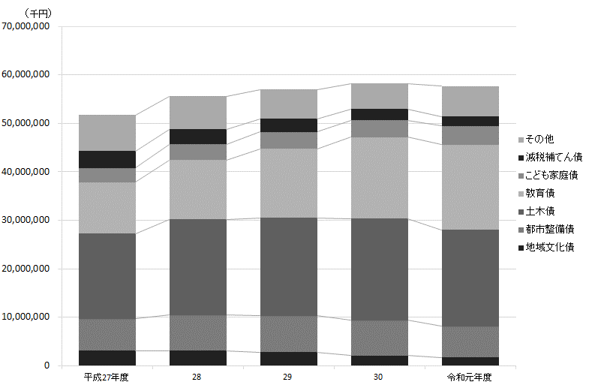
 |  |  |  |  |  |  |  |  |  | 行財政・議会 119

表59 公債残高

公債 |  |  |  | 平成27年度 |  | 平成28年度 |  | 平成29年度 |  | 平成30年度 |  | 令和元年度

 |  |  |  |  | 千円 |  | 千円 |  | 千円 |  | 千円 |  | 千円
 | 総額 |  |  | 51,680,185 |  | 55,550,439 |  | 57,013,269 |  | 58,234,269 |  | 57,693,152

 | 総務債 |  |  | 1,195,971 |  | 1,229,517 |  | 1,038,429 |  | 839,625 |  | 794,706
 | 区民債 |  |  | 729,000 |  | 729,000 |  | 729,000 |  | 713,560 |  | 697,997
 | 産業経済債 |  |  | 1,901,752 |  | 1,845,500 |  | 1,809,693 |  | 1,773,725 |  | 1,737,594
 | 地域文化債 |  |  | 3,092,414 |  | 3,100,978 |  | 2,790,292 |  | 2,084,184 |  | 1,666,247
 | 保健福祉債 |  |  | 1,858,590 |  | 1,533,973 |  | 1,265,879 |  | 1,033,115 |  | 1,915,167
 | 環境債 |  |  | 670,229 |  | 612,914 |  | 554,986 |  | 537,000 |  | 924,000
 | 都市整備債 |  |  | 6,591,888 |  | 7,371,567 |  | 7,474,923 |  | 7,275,594 |  | 6,431,416
 | 土木債 |  |  | 17,601,692 |  | 19,683,673 |  | 20,214,531 |  | 20,972,836 |  | 19,923,330
 | 教育債 |  |  | 10,597,182 |  | 12,255,780 |  | 14,244,960 |  | 16,836,487 |  | 17,551,489
 | こども家庭債 |  |  | 2,882,157 |  | 3,226,636 |  | 3,536,461 |  | 3,425,952 |  | 3,865,635
 | 減税補てん債 |  |  | 3,479,975 |  | 3,097,323 |  | 2,710,263 |  | 2,322,107 |  | 1,932,853
 | 土木債（公共駐車場会計） |  |  | 1,079,336 |  | 863,578 |  | 643,852 |  | 420,084 |  | 252,718

資料 |  | ： | 企画部財政課

図24 公債残高の推移【表59関連】

129
 |  |  |  |  |  |  |  |  |  |  |  |  |  |  | 行財政・議会 129

図25 投票率の推移【表69関連】
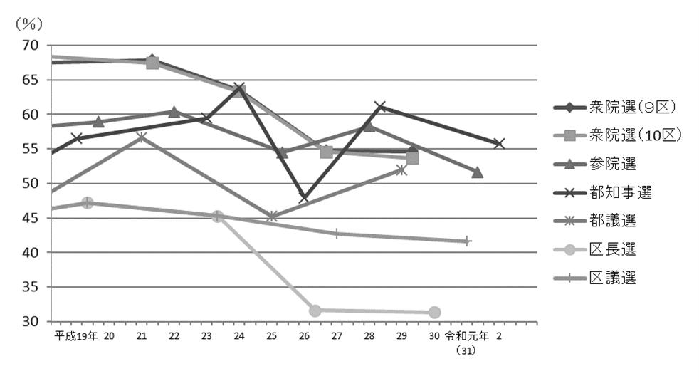

注 | ： | (1) | 衆院選は小選挙区選出、参院選は東京都選出の投票率である。
 |  | (2) | 補欠選挙は含んでいない。

得票率 |  |  |  |  |  |  |  |  |  |  |  |  |  |  | 選挙名・執行年月日
国民民主党 |  |  | 都民 ファーストの会 |  | 生活者 ネットワーク |  | 民主党 |  | みんなの党 |  | 維新の党 |  | 無所属 その他

 |  | ％ |  | ％ |  | ％ |  | ％ |  | ％ |  | ％ |  | ％
 |  |  |  |  |  |  |  |  |  |  |  |  |  |  | 衆議院議員選挙
 |  |  |  |  |  |  |  |  |  |  |  |  |  |  |  | 2014-12-14
－ |  |  | － |  | － |  | － |  | － |  | 27.42 |  | － |  |  |  | 小選挙区選出 （第９区）

－ |  |  | － |  | － |  | 24.22 |  | － |  | － |  | 4.40 |  |  |  | 小選挙区選出 （第10区）

－ |  |  | － |  | － |  | 15.22 |  | － |  | 15.10 |  | 4.64 |  |  |  | 比例代表選出
 |  |  |  |  |  |  |  |  |  |  |  |  |  |  |  | 2017-10-22
－ |  |  | － |  | － |  | － |  | － |  | － |  | 1.71 |  |  |  | 小選挙区選出 （第９区）

－ |  |  | － |  | － |  | － |  | － |  | － |  | 1.74 |  |  |  | 小選挙区選出 （第10区）

－ |  |  | － |  | － |  | － |  | － |  | － |  | 3.18 |  |  |  | 比例代表選出

 |  |  |  |  |  |  |  |  |  |  |  |  |  |  | 衆議院議員補欠選挙
36.83 |  |  | － |  | － |  | － |  | － |  | － |  | 2.63 |  |  | 2016-10-23

 |  |  |  |  |  |  |  |  |  |  |  |  |  |  | 参議院議員選挙
 |  |  |  |  |  |  |  |  |  |  |  |  |  |  |  | 2016-07-10
27.33 |  |  | － |  | － |  | － |  | － |  | － |  | 17.99 |  |  |  | 東京都選出
20.13 |  |  | － |  | － |  | － |  | － |  | － |  | 7.40 |  |  |  | 比例代表選出
 |  |  |  |  |  |  |  |  |  |  |  |  |  |  |  | 令和元年7月21日
3.41 |  |  | ー |  | ー |  | ー |  | ー |  | ー |  | 10.54 |  |  |  | 東京都選出
4.82 |  |  | ー |  | ー |  | ー |  | ー |  | ー |  | 12.18 |  |  |  | 比例代表選出

 |  |  |  |  |  |  |  |  |  |  |  |  |  |  | 都議会議員選挙
－ |  |  | － |  | 7.98 |  | 9.21 |  | 8.01 |  | 8.62 |  | － |  |  | 2013-06-23
14.02 |  |  | 35.29 |  | 5.22 |  | － |  | － |  | － |  | 0.42 |  |  | 2017-07-02

 |  |  |  |  |  |  |  |  |  |  |  |  |  |  | 区議会議員選挙
－ |  |  | － |  | 5.64 |  | 7.32 |  | － |  | 2.71 |  | 20.81 |  |  | 2015-04-26
1.89 |  |  | 4.06 |  | 4.87 |  | ー |  | ー |  | ー |  | 21.64 |  |  | 2019-04-21

134
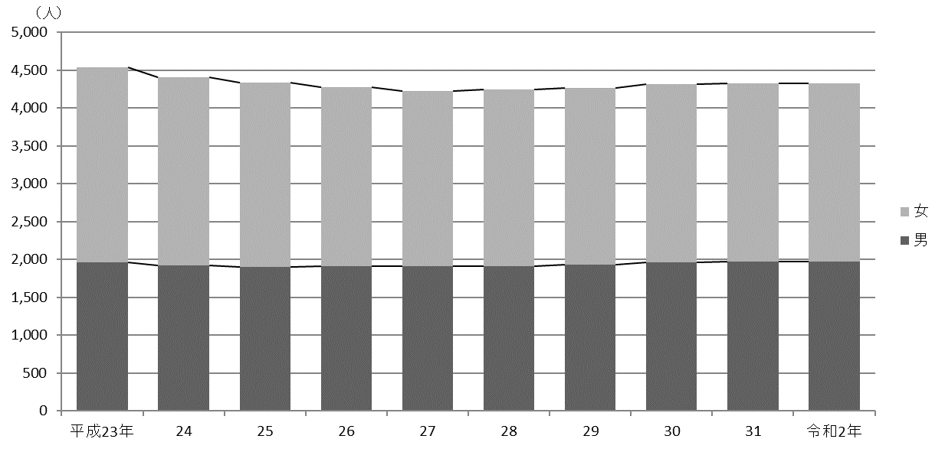
134 行財政・議会

 | (イ) 職層別
 |  |  |  |  |  |  |  |  |  | (令和２年４月１日現在)
 | 区分 |  |  |  |  | 参事 | 副参事 | 主事
 |  |  |  |  |  |  |  | 係長・主査 | 一般職員

 |  | 総数 |  |  |  | 23 | 94 | 1,151 | 3,057

 |  | 技 監 |  |  |  | 1 | － | － | －
 |  | 区 長 室 |  |  |  | 1 | 2 | 16 | 20
 |  | 企 画 部 |  |  |  | 1 | 4 | 21 | 26
 |  | 危機管理室 |  |  |  | 1 | 3 | 11 | 24
 |  | 総 務 部 |  |  |  | 4 | 8 | 66 | 163
 |  | 区 民 部 |  |  |  | 1 | 5 | 92 | 341
 |  | 産業経済部 |  |  |  | 1 | 3 | 17 | 34
 |  | 地域文化部 |  |  |  | 1 | 4 | 61 | 104
 |  | 福 祉 部 |  |  |  | 2 | 12 | 147 | 465
 |  | 健康部(練馬区保健所) |  |  |  | 2 | 11 | 73 | 153
 |  | 環 境 部 |  |  |  | 1 | 5 | 67 | 229
 |  | 都市整備部 |  |  |  | － | 11 | 51 | 110
 |  | 土 木 部 |  |  |  | 1 | 5 | 67 | 132
 |  | 会計管理室 |  |  |  | 1 | － | 7 | 11
 |  | 教育委員会事務局教育振興部 |  |  |  | 1 | 7 | 60 | 116
 |  | 小 学 校 |  |  |  | － | － | 15 | 103
 |  | 中 学 校 |  |  |  | － | － | － | －
 |  | 幼 稚 園 |  |  |  | － | 6 | － | 16
 |  | 教育委員会事務局こども家庭部 |  |  |  | 1 | 7 | 361 | 996
 |  | 選挙管理委員会事務局 |  |  |  | 1 | － | 4 | 8
 |  | 監査事務局 |  |  |  | 1 | － | 6 | －
 |  | 農業委員会事務局 |  |  |  | － | － | － | －
 |  | 区議会事務局 |  |  |  | 1 | 1 | 9 | 6

 |  | 注 | ： | (1) | 「副参事」には、幼稚園の園長・副園長を含む。
 |  |  |  | (2) | 「係長・主査」には、統括技能長・技能長を含む。
 |  |  |  | (3) | 担当部の職員数は原部の数値に含めている。
 | 資料 |  | ： | 人事戦略担当部職員課

 | 図26 職員数の推移【表75関連】

